statistics
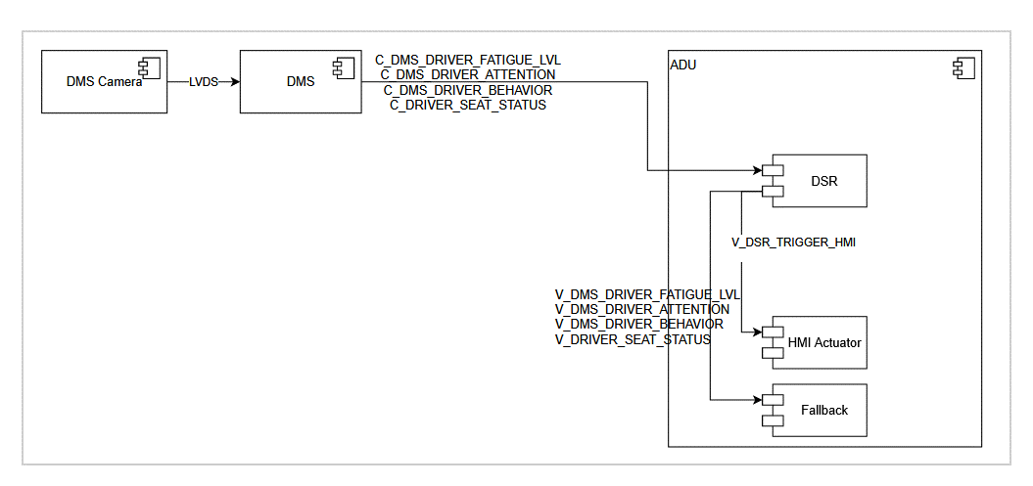
 |  |  | 二级case数量
code | feature | case类别 | sum
DSR-1 | DSR | 司机座位状态 | 5
DSR-2 | DSR | 司机疲劳程度 | 3
DSR-3 | DSR | 司机注意力状态 | 2
DSR-4 | DSR | 司机行为 | 5
DSR-5 | DSR | 摄像头遮挡 | 3
DSR-6 | DSR | 人脸检测 | 3
DSR-7 | DSR | 其它场景 | 2
total |  |  | 23

